1. รวม
โครงการที่ปรากฎเป็นโครงการที่ผ่านการอนุมัติจากผู้บริหาร (M7) ของหน่วยงานเท่านั้น (ข้อมูล ณ เดือนมีนาคม 2565)

ชื่อโครงการ/การดำเนินงาน | ปีงบประมาณ | วันที่เริ่มต้นโครงการ | วันที่สิ้นสุดโครงการ | หน่วยงานระดับกองหรือเทียบเท่า | หน่วยงานระดับกรมหรือเทียบเท่า | หน่วยงานระดับกระทรวงหรือเทียบเท่า | ประเภทโครงการ | องค์ประกอบ | ปัจจัย
การแก้ไขปัญหาการบริหารการศึกษา ตามสถานการณ์ฉุกเฉินในพื้นที่ (Covid-19) | 2562 | ตุลาคม 2561 | กันยายน 2562 | กองแผนงาน | กรมควบคุมโรค | กระทรวงสาธารณสุข |  | 130501V01 | 130501V01F01 | 130501V01F01
การควบคุมและป้องกันการแพร่ระบาดของเชื้อไวรัสโคโรน่า 2019 (COVID-19) | 2562 | ตุลาคม 2561 | กันยายน 2562 | กองแผนงาน | กรมควบคุมโรค | กระทรวงสาธารณสุข |  | 130501V02 | 130501V02F02 | 130501V02F02
การบริหารจัดการสำนักงานเขตพื้นที่การศึกษาและสถานศึกษาในสังกัดในสถานการณ์การแพร่ระบาดของโรคติดเชื้อไวรัสโคโรนา 2019 (COVID-19) ปีการศึกษา 2564 | 2562 | ตุลาคม 2561 | กันยายน 2562 | กองแผนงาน | กรมควบคุมโรค | กระทรวงสาธารณสุข |  | 130501V02 | 130501V02F02 | 130501V02F02
การป้องกันการแพร่ระบาดของโรคติดเชื้อไวรัสโคโรน่า 2019 (COVID-19) | 2562 | ตุลาคม 2561 | กันยายน 2562 | กองแผนงาน | กรมควบคุมโรค | กระทรวงสาธารณสุข |  | 130501V02 | 130501V02F02 | 130501V02F02
การผลิตวัคซีนป้องกันโรคเลปโตสไปโรสิส | 2562 | ตุลาคม 2561 | กันยายน 2562 | กองแผนงาน | กรมควบคุมโรค | กระทรวงสาธารณสุข |  | 130501V02 | 130501V02F01 | 130501V02F01
การเฝ้าระวัง ป้องกัน ควบคุมโรคที่เป็นปัญหาสำคัญ | 2562 | ตุลาคม 2561 | กันยายน 2562 | กองแผนงาน | กรมควบคุมโรค | กระทรวงสาธารณสุข |  | 130501V05 | 130501V05F01 | 130501V05F01
การพัฒนาระบบเฝ้าระวังไวรัสก่อโรคปอดอักเสบอุบัติใหม่เชิงรุก (Smart Sentinel Surveillance System: Emerging Viral Pneumonia) | 2562 | ตุลาคม 2561 | กันยายน 2562 | กองแผนงาน | กรมควบคุมโรค | กระทรวงสาธารณสุข |  | 0 | 0F00 | 0F00
การพัฒนาสารสนเทศเชิงภาพเคลื่อนไหวตามหลักการอินโฟกราฟิกแบบมีส่วนร่วมกับชุมชนเพื่อส่งเสริมสุขภาพผู้สูงวัย | 2562 | ตุลาคม 2561 | กันยายน 2562 | กองแผนงาน | กรมควบคุมโรค | กระทรวงสาธารณสุข |  | 130501V02 | 130501V02F01 | 130501V02F01
การพัฒนาสื่อความรู้เกี่ยวกับโรคติดการแพร่ระบาดของโรคติดเชื้อไวรัสโคโรนา 2019 (Covid-19) | 2562 | ตุลาคม 2561 | กันยายน 2562 | กองแผนงาน | กรมควบคุมโรค | กระทรวงสาธารณสุข |  | 130501V02 | 130501V02F01 | 130501V02F01
การยกระดับรายได้ของชุมชน จากการพัฒนาคุณภาพผลิตภัณฑ์ชำระล้างของชุมชนสู่มาตรฐานผลิตภัณฑ์สินค้า | 2562 | ตุลาคม 2561 | กันยายน 2562 | กองแผนงาน | กรมควบคุมโรค | กระทรวงสาธารณสุข |  | 130501V02 | 130501V02F02 | 130501V02F02
การรณรงค์ เฝ้าระวัง และส่งเสริมสร้างสรรค์วันวาเลนไทน์ ประจำปี 2564 ภายใต้มาตรการป้องกันการแพร่ระบาดของโรคติดเชื้อไวรัสโคโรนา 2019 (COVID - 19) | 2562 | ตุลาคม 2561 | กันยายน 2562 | กองแผนงาน | กรมควบคุมโรค | กระทรวงสาธารณสุข |  | 130501V02 | 130501V02F02 | 130501V02F02
การศึกษาสภาพปัจจุบันและความเหมาะสมในการบริหารและการจัดการศึกษาของสำนักงานเขตพื้นที่การศึกษาและสถานศึกษา ในสถานการณ์การแพร่ระบาดของโรคติดเชื้อไวรัสโคโรนา 2019 (COVID-19) | 2562 | ตุลาคม 2561 | กันยายน 2562 | กองแผนงาน | กรมควบคุมโรค | กระทรวงสาธารณสุข |  | 130501V02 | 130501V02F02 | 130501V02F02
การสร้างโครงสร้างพื้นฐานในการจัดการข้อมูลอ้างอิงและเผยแพร่เห็ดพิษและพืชพิษที่ได้มาตรฐาน | 2562 | ตุลาคม 2561 | กันยายน 2562 | กองแผนงาน | กรมควบคุมโรค | กระทรวงสาธารณสุข |  | 130501V04 | 130501V04F03 | 130501V04F03
การสร้างวินัยและจิตสำนึกในการจัดการพลังงาน ขยะ น้ำเสีย มลพิษทางอากาศและความหลากหลายทางชีวภาพ Green Office | 2562 | ตุลาคม 2561 | กันยายน 2562 | กองแผนงาน | กรมควบคุมโรค | กระทรวงสาธารณสุข |  | 130501V02 | 130501V02F02 | 130501V02F02
แก้ไขปัญหาวิกฤตการณ์การแพร่ระบาดเชื้อไวรัส COVID-19 | 2562 | ตุลาคม 2561 | กันยายน 2562 | กองแผนงาน | กรมควบคุมโรค | กระทรวงสาธารณสุข |  | 130501V02 | 130501V02F02 | 130501V02F02
ควบคุมและป้องกันโรคติดเชื้อที่แพร่ระบาดไวรัสโคโรนา 2019 | 2562 | ตุลาคม 2561 | กันยายน 2562 | กองแผนงาน | กรมควบคุมโรค | กระทรวงสาธารณสุข |  | 130501V03 | 130501V03F01 | 130501V03F01
ควบคุมวัณโรค | 2562 | ตุลาคม 2561 | กันยายน 2562 | กองแผนงาน | กรมควบคุมโรค | กระทรวงสาธารณสุข |  | 130501V03 | 130501V03F01 | 130501V03F01
ค่าใช้จ่ายบุคลากรในการเฝ้าระวังป้องกันควบคุมโรคและภัยสุขภาพ | 2562 | ตุลาคม 2561 | กันยายน 2562 | กองแผนงาน | กรมควบคุมโรค | กระทรวงสาธารณสุข |  | 130501V03 | 130501V03F01 | 130501V03F01
ค่าใช้จ่ายบุคลากรในการเฝ้าระวังป้องกันควบคุมโรคและภัยสุขภาพ | 2563 | ตุลาคม 2562 | กันยายน 2563 | กองแผนงาน | กรมควบคุมโรค | กระทรวงสาธารณสุข |  | 130501V03 | 130501V03F01 | 130501V03F01
คุณภาพชีวิตที่เป็นมิตรกับสิ่งแวดล้อม ประจำปี ๒๕๖๓ | 2563 | ตุลาคม 2562 | กันยายน 2563 | กองแผนงาน | กรมควบคุมโรค | กระทรวงสาธารณสุข |  | 130501V02 | 130501V02F01 | 130501V02F01
โครงการการตรวจคัดกรองโรคติดเชื้อไวรัสซิกาในโลหิตรับบริจาค | 2563 | ตุลาคม 2562 | กันยายน 2563 | กองแผนงาน | กรมควบคุมโรค | กระทรวงสาธารณสุข |  | 130501V04 | 130501V04F03 | 130501V04F03
โครงการการตรวจคัดกรองโรคติดเชื้อไวรัสตับอักเสบชนิดอี ในโลหิตบริจาค | 2563 | ตุลาคม 2562 | กันยายน 2563 | กองแผนงาน | กรมควบคุมโรค | กระทรวงสาธารณสุข |  | 130501V02 | 130501V02F02 | 130501V02F02
โครงการการป้องกันการแพร่ระบาดของเชื้อไวรัสโคโรนา 2019 (COVID-19) ระดับกลุ่มโรงเรียน | 2563 | ตุลาคม 2562 | กันยายน 2563 | กองแผนงาน | กรมควบคุมโรค | กระทรวงสาธารณสุข |  | 130501V04 | 130501V04F04 | 130501V04F04
โครงการการพัฒนาศักยภาพด้านวิทยาศาสตร์การแพทย์ในการวินิจฉัยและป้องกันโรคเพื่อความมั่นคงด้านสุขภาพ | 2563 | ตุลาคม 2562 | กันยายน 2563 | กองแผนงาน | กรมควบคุมโรค | กระทรวงสาธารณสุข |  | 130501V05 | 130501V05F01 | 130501V05F01
โครงการขับเคลื่อนการนำวัคซีนใหม่และวัคซีนรณรงค์มาใช้ในแผนงานสร้างเสริมภูมิคุ้มกันโรค | 2563 | ตุลาคม 2562 | กันยายน 2563 | กองแผนงาน | กรมควบคุมโรค | กระทรวงสาธารณสุข |  | 130501V01 | 130501V01F01 | 130501V01F01
โครงการขับเคลื่อนมาตรการและกลไกการเฝ้าระวัง การป้องกัน และการควบคุมโรคจากการประกอบอาชีพและโรคจากสิ่งแวดล้อม ภายใต้พระราชบัญญัติควบคุมโรคจากการประกอบอาชีพ และโรคจากสิ่งแวดล้อม พ.ศ. 2562 | 2563 | ตุลาคม 2562 | กันยายน 2563 | กองแผนงาน | กรมควบคุมโรค | กระทรวงสาธารณสุข |  | 130501V02 | 130501V02F01 | 130501V02F01
โครงการควบคุมวัณโรค | 2563 | ตุลาคม 2562 | กันยายน 2563 | กองแผนงาน | กรมควบคุมโรค | กระทรวงสาธารณสุข |  | 130501V02 | 130501V02F02 | 130501V02F02
โครงการควบคุมวัณโรค | 2563 | ตุลาคม 2562 | กันยายน 2563 | กองแผนงาน | กรมควบคุมโรค | กระทรวงสาธารณสุข |  | 130501V02 | 130501V02F02 | 130501V02F02
โครงการความร่วมมือระหว่างสภากาชาดไทยกับสภากาชาดของประเทศเพื่อนบ้าน | 2563 | ตุลาคม 2562 | กันยายน 2563 | กองแผนงาน | กรมควบคุมโรค | กระทรวงสาธารณสุข |  | 130501V02 | 130501V02F02 | 130501V02F02
โครงการค่าใช้จ่ายบุคลากรในการเฝ้าระวัง ป้องกัน ควบคุมโรคและภัยสุขภาพ | 2563 | ตุลาคม 2562 | กันยายน 2563 | กองแผนงาน | กรมควบคุมโรค | กระทรวงสาธารณสุข |  | 130501V02 | 130501V02F02 | 130501V02F02
โครงการจัดการความรู้ด้านป้องกันโรคและภัยสุขภาพ | 2563 | ตุลาคม 2562 | กันยายน 2563 | กองแผนงาน | กรมควบคุมโรค | กระทรวงสาธารณสุข |  | 130501V02 | 130501V02F01 | 130501V02F01
โครงการจัดทำแผนบูรณาการเพื่อยกระดับศักยภาพโครงสร้างพื้นฐาน และจัดทำแผนปรับปรุงโครงสร้างการทำงานความมั่นคงด้านสุขภาพและการจัดการภาวะฉุกเฉินด้านสาธารณสุข | 2563 | ตุลาคม 2562 | กันยายน 2563 | กองแผนงาน | กรมควบคุมโรค | กระทรวงสาธารณสุข |  | 130501V05 | 130501V05F02 | 130501V05F02
โครงการจัดทำแผนปฏิบัติการเฝ้าระวัง ป้องกัน และควบคุมโรคติดต่อที่ต้องเฝ้าระวัง โรคติดต่ออันตราย โรคระบาด หรือ โรคติดต่ออันตรายร้ายแรง ฉบับที่ ... | 2563 | ตุลาคม 2562 | กันยายน 2563 | กองแผนงาน | กรมควบคุมโรค | กระทรวงสาธารณสุข |  | 130501V02 | 130501V02F01 | 130501V02F01
โครงการจัดทำแผนปฏิบัติการเฝ้าระวัง ป้องกัน และควบคุมโรคติดต่อที่ต้องเฝ้าระวัง โรคติดต่ออันตราย โรคระบาด หรือ โรคติดต่ออันตรายร้ายแรง ฉบับที่ ... | 2563 | ตุลาคม 2562 | กันยายน 2563 | กองแผนงาน | กรมควบคุมโรค | กระทรวงสาธารณสุข |  | 130501V02 | 130501V02F02 | 130501V02F02
โครงการจัดสร้างอาคารศูนย์บริหารจัดการวัคซีนและตอบโต้ภาวะฉุกเฉิน กรมควบคุมโรค เฉลิมพระเกียรติ 72 พรรษา | 2563 | ตุลาคม 2562 | กันยายน 2563 | กองแผนงาน | กรมควบคุมโรค | กระทรวงสาธารณสุข |  | 130501V02 | 130501V02F02 | 130501V02F02
โครงการจัดหาวัคซีน ยา เวชภัณฑ์ที่มิใช่ยา | 2563 | ตุลาคม 2562 | กันยายน 2563 | กองแผนงาน | กรมควบคุมโรค | กระทรวงสาธารณสุข |  | 130501V02 | 130501V02F01 | 130501V02F01
โครงการตรวจ ติดตามประเมินผลและการขับเคลื่อนนโยบายการจัดการเรียนการสอนในสถานการณ์การแพร่ระบาดของโรคติดเชื้อไวรัสโคโรนา 2019 (COVID – 19) | 2563 | ตุลาคม 2562 | กันยายน 2563 | กองแผนงาน | กรมควบคุมโรค | กระทรวงสาธารณสุข |  | 130501V02 | 130501V02F02 | 130501V02F02
โครงการถ่ายทอดความรู้ในการดูแลสุขภาพ เฝ้าระวัง ป้องกัน ควบคุมโรค ภัยสุขภาพ และการปรับเปลี่ยนพฤติกรรมที่มีคุณภาพ | 2563 | ตุลาคม 2562 | กันยายน 2563 | กองแผนงาน | กรมควบคุมโรค | กระทรวงสาธารณสุข |  | 130501V02 | 130501V02F02 | 130501V02F02
...

2.เรียง VC
โครงการที่ปรากฎเป็นโครงการที่ผ่านการอนุมัติจากผู้บริหาร (M7) ของหน่วยงานเท่านั้น (ข้อมูล ณ เดือนมีนาคม 2565)

องค์ประกอบ | ปัจจัย | ชื่อโครงการ/การดำเนินงาน | ปีงบประมาณ | วันที่เริ่มต้นโครงการ | วันที่สิ้นสุดโครงการ | หน่วยงานระดับกองหรือเทียบเท่า | หน่วยงานระดับกรมหรือเทียบเท่า | หน่วยงานระดับกระทรวงหรือเทียบเท่า | ประเภทโครงการ
0 | 0F00 | การพัฒนาระบบเฝ้าระวังไวรัสก่อโรคปอดอักเสบอุบัติใหม่เชิงรุก (Smart Sentinel Surveillance System: Emerging Viral Pneumonia) | 2562 | ตุลาคม 2561 | กันยายน 2562 | กองแผนงาน | กรมควบคุมโรค | กระทรวงสาธารณสุข |  | 0F00
130501V01 | 130501V01F01 | การแก้ไขปัญหาการบริหารการศึกษา ตามสถานการณ์ฉุกเฉินในพื้นที่ (Covid-19) | 2562 | ตุลาคม 2561 | กันยายน 2562 | กองแผนงาน | กรมควบคุมโรค | กระทรวงสาธารณสุข |  | 130501V01F01
130501V01 | 130501V01F01 | โครงการขับเคลื่อนการนำวัคซีนใหม่และวัคซีนรณรงค์มาใช้ในแผนงานสร้างเสริมภูมิคุ้มกันโรค | 2563 | ตุลาคม 2562 | กันยายน 2563 | กองแผนงาน | กรมควบคุมโรค | กระทรวงสาธารณสุข |  | 130501V01F01
130501V01 | 130501V01F02 | โครงการเพิ่มศักยภาพห้องปฏิบัติการเพื่อรองรับโรคอุบัติใหม่อุบัติซ้ำ | 2564 | มกราคม 2564 | กันยายน 2565 | กองยุทธศาสตร์และแผนงาน | กรมควบคุมโรค | กระทรวงสาธารณสุข | โครงการภายใต้กิจกรรม Big Rock | 130501V01F02
130501V01 | 130501V01F03 | สถาบันห้องปฏิบัติการสาธารณสุขขั้นสูงและการแพทย์แม่นยำ มหาวิทยาลัยแม่ฟ้าหลวง (MFU Institute of Advanced Public Health Laboratory and Precision Medicine) | 2565 | ตุลาคม 2565 | กันยายน 2570 | ส่วนนโยบายและแผน | มหาวิทยาลัยแม่ฟ้าหลวง | กระทรวงการอุดมศึกษา วิทยาศาสตร์ วิจัยและนวัตกรรม | โครงการลงทุนแผน 13 | 130501V01F03
130501V02 | 130501V02F01 | การผลิตวัคซีนป้องกันโรคเลปโตสไปโรสิส | 2562 | ตุลาคม 2561 | กันยายน 2562 | กองแผนงาน | กรมควบคุมโรค | กระทรวงสาธารณสุข |  | 130501V02F01
130501V02 | 130501V02F01 | การพัฒนาสารสนเทศเชิงภาพเคลื่อนไหวตามหลักการอินโฟกราฟิกแบบมีส่วนร่วมกับชุมชนเพื่อส่งเสริมสุขภาพผู้สูงวัย | 2562 | ตุลาคม 2561 | กันยายน 2562 | กองแผนงาน | กรมควบคุมโรค | กระทรวงสาธารณสุข |  | 130501V02F01
130501V02 | 130501V02F01 | การพัฒนาสื่อความรู้เกี่ยวกับโรคติดการแพร่ระบาดของโรคติดเชื้อไวรัสโคโรนา 2019 (Covid-19) | 2562 | ตุลาคม 2561 | กันยายน 2562 | กองแผนงาน | กรมควบคุมโรค | กระทรวงสาธารณสุข |  | 130501V02F01
130501V02 | 130501V02F01 | คุณภาพชีวิตที่เป็นมิตรกับสิ่งแวดล้อม ประจำปี ๒๕๖๓ | 2563 | ตุลาคม 2562 | กันยายน 2563 | กองแผนงาน | กรมควบคุมโรค | กระทรวงสาธารณสุข |  | 130501V02F01
...

3.Pivot VC
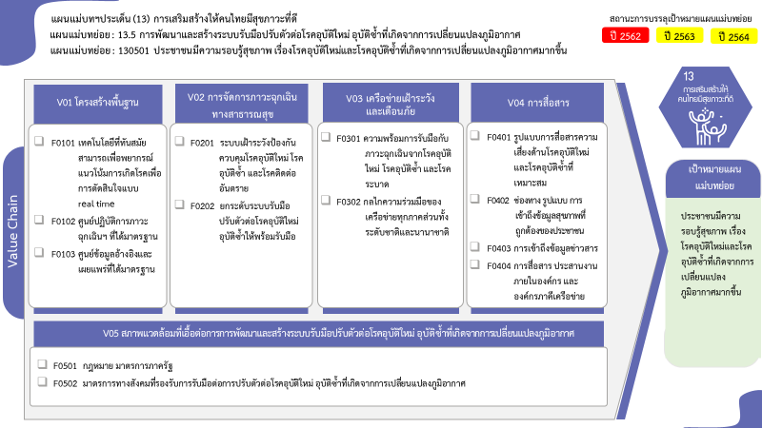
...
2566 | 2563 | 2564 | Grand Total
 |  | 1 | 4
 |  |  | 2
 |  | 1 | 1
 |  |  | 1
4 | 3 | 3 | 52
3 |  | 1 | 15
1 | 3 | 2 | 37
6 โครงการ
64 โครงการ
2 | 1 |  | 9
2 โครงการ
15 โครงการ
2 |  |  | 6
 | 1 |  | 3
1 โครงการ
1 โครงการ
2 | 4 | 22 | 70
3 โครงการ
4 โครงการ
2 | 3 | 21 | 64
37 โครงการ
 |  | 1 | 1
1 โครงการ
 | 1 |  | 4
1 โครงการ
 |  |  | 1
1 | 6 | 2 | 120
 | 1 |  | 4
1 | 5 | 2 | 116
4 โครงการ
 |  |  | 1
116 โครงการ
รวมทั้งสิ้น 256 โครงการ
 |  |  | 1
9 | 14 | 28 | 256
...
โครงการที่ไม่สอดคล้องกับองค์ประกอบและปัจจัยใดของเป้าหมายแผนแม่บทย่อย จำนวน 1 โครงการ

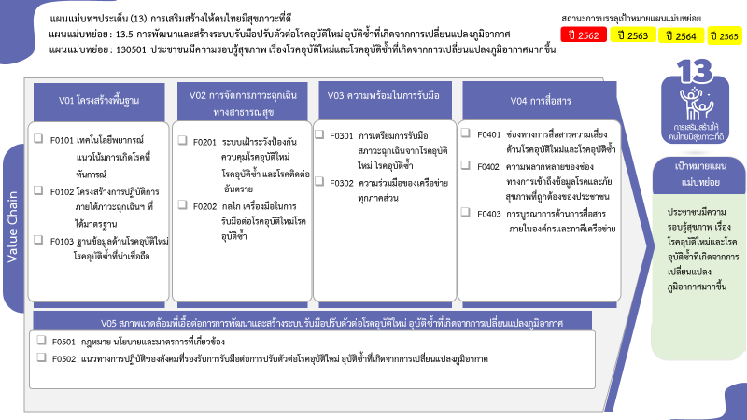

64 โครงการ
6 โครงการ
2 โครงการ
15 โครงการ
3 โครงการ
5 โครงการ
1 โครงการ
37 โครงการ
1 โครงการ
1 โครงการ

4 โครงการ
116 โครงการ
รวมทั้งสิ้น 256 โครงการ

